界面&功能
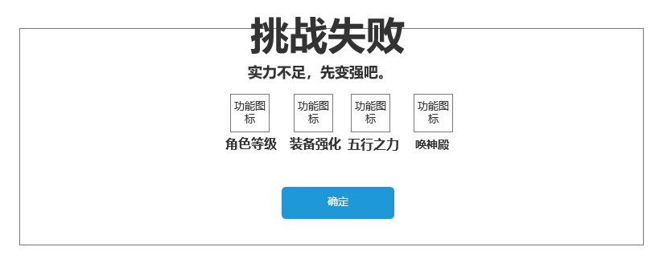
 | 首领激战 |  |  |  |  | 功能规则

 |  | 功能入口

 |  | 1.主界面点击【首领激战】图标进入

 |  |  |  |  |  |  | 个人及生肖首领基本规则
 |  |  |  |  |  |  | 1.设计目的是什么
 |  |  |  |  |  |  | ▶ | 增加玩家免费获取装备和资源的途径。不用和其他玩家抢夺。
 |  |  |  |  |  |  | 2.解锁方式
 |  |  |  |  |  |  | ▶ | 玩家到达指定角色等级和转生等级后开放。
 |  |  |  |  |  |  | 3.基本规则
 |  |  |  |  |  |  | ▶ | 个人首领为单独副本，不是公共地图。
 |  |  |  |  |  |  | ▶ | 满足消耗条件和次数限制后，可传送至对应地图。
 |  |  |  |  |  |  | ▶ | 未击败首领，则不实际扣除门票，但要预扣除。
 |  |  |  |  |  |  | 4.数值节奏
 |  |  |  |  |  |  | ▶ | 所有怪物和BOSS，在开放的时候，都可以打得过，只是快慢的区别。

 |  | 首领激战界面
6
1
 |  |  | 1、标题 |  |  |  | 1、标题
 |  |  | ▶ | 左侧显示功能名称 |  |  | ▶ | 左侧显示功能名称
2
4
3
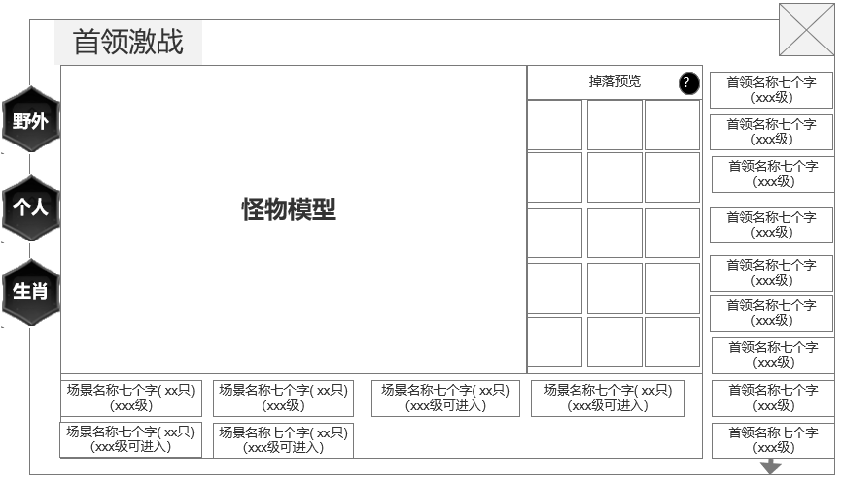
 |  |  | 2、功能页签 |  |  |  | 2、功能子页签
 |  |  | ▶ | 【野外】、【个人】、【生肖】 |  |  | ▶ | 点击后，切换打开对应页签
 |  |  |  |  |  |  | ▶ | 有选中和未选中状态
 |  |  | ▶ | 有选中和未选中状态 |  |  | 5、怪物信息栏
 |  |  | 3、怪物列表信息栏 |  |  |  | ▶ | 显示包括怪物名称和等级
 |  |  | ▶ | 显示包括怪物名称和等级 |  |  | ▶ | 打开界面默认选中第一个
 |  |  | ▶ | 打开界面默认选中第一个 |  |  | ▶ | 选中后，左侧的信息栏跟随变化
 |  |  | ▶ | 选中后，左侧的信息栏跟随变化 |  |  | ▶ | 有选中和未选中状态
 |  |  | ▶ | 有选中和未选中状态 |  |  | ▶ | 可上下滑动
 |  |  | ▶ | 可上下滑动 |  |  |  | 下方显示箭头，提示可进行滑动
 |  |  |  | 下方显示箭头，提示可进行滑动
 |  |  | 4、怪物和掉落展示
 |  |  | ▶ | 右侧选中怪物后，怪物模型和掉落预览跟随变化 |  |  | 4、怪物和掉落展示
 |  |  | ▶ | 掉落预览需支持上下滑动 |  |  | ▶ | 右侧选中怪物后，怪物模型和掉落预览跟随变化
5
 |  |  | ▶ | 说明按钮：点击打开通用的说明界面 |  |  | ▶ | 掉落预览需支持上下滑动
 |  |  |  |  |  |  | ▶ | 说明按钮：点击打开通用的说明界面
 |  |  |  |  |  |  | ▶ | 点击道具图标出现通用的道具tips

 |  |  | 5、怪物所在地图信息栏 |  |  |  | 5、怪物所在地图信息栏
 |  |  | ▶ | 在怪物列表栏选中后，跟随变化 |  |  | ▶ | 在怪物列表栏选中后，跟随变化
 |  |  | ▶ | 显示场景名称，底下显示场景可进入的等级 |  |  | ▶ | 显示场景名称，底下显示场景可进入的等级
 |  | 无选框标示界面 |  | 场景名称旁显示该场景存在的boss数量 |  |  |  | 若等级达到，则显示绿色(xxx级)
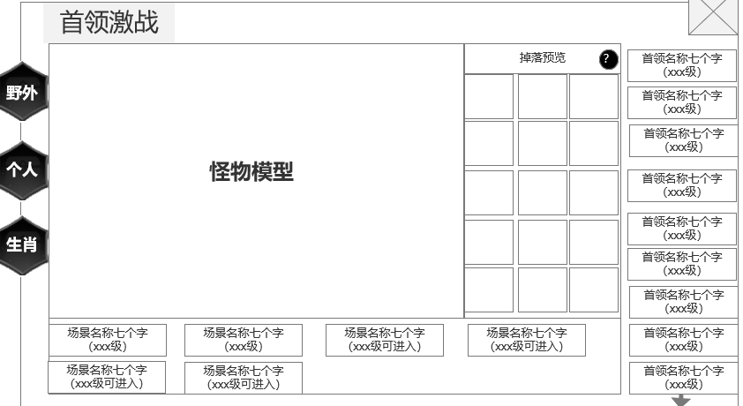
 |  |  | ▶ | 点击可跳转到该地图 |  |  |  | 若等级未达到，则显示橙色(xxx级可进入)
 |  |  |  |  |  |  |  | 等级未满足时，点击提示：当前等级未满足可进入条件。
 |  |  | 6、关闭按钮 |  |  |  |  | 场景名称旁显示该场景存在的boss数量
 |  |  | ▶ | 点击后关闭界面 |  |  |  | (如配置了4只，则显示4只。若被击败了1只，则显示3只)
 |  |  |  |  |  |  | ▶ | 点击可跳转到该地图
 |  |  |  |  |  |  |  | 点击按钮可进入地图，进入后自动寻路到该怪物位置。
 |  |  |  |  |  |  |  | 进入自动挂机状态，到达位置后攻击怪物
 |  |  |  |  |  |  |  | 若怪物已死亡，到达位置后可退出自动攻击状态
 |  |  |  |  |  |  | 6、关闭按钮
 |  |  |  |  |  |  | ▶ | 点击后关闭界面

个人首领界面

6
1

5
3
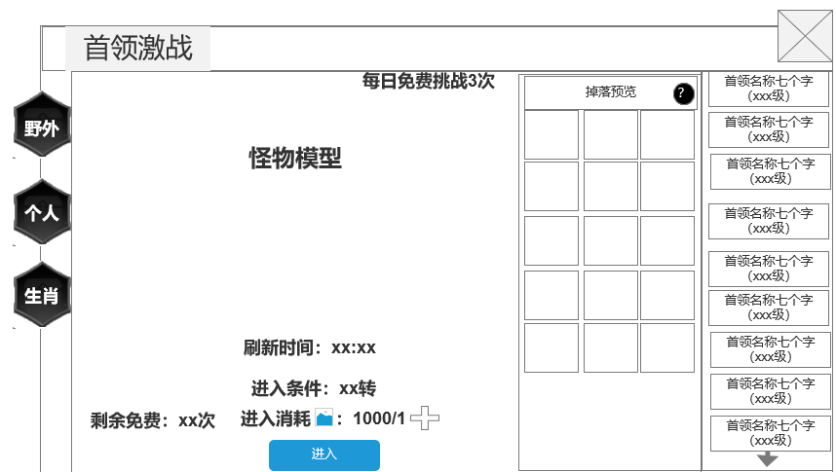
2
4
 |  |  |  | 1.功能标题与功能说明 |  |  |  | 1.功能标题与功能说明
 |  |  |  | ▶ | 首领挑战标题 |  |  | ▶ | 帮助按钮，点击打开相应帮助说明弹窗。
 |  |  |  | ▶ | 帮助按钮，点击打开相应帮助说明弹窗。
 |  |  |  | 2.功能页签 |  |  |  | 2.功能页签
 |  |  |  | ▶ | 【野外】、【个人】、【生肖】，三个页签。需要选中效果。 |  |  | ▶ | 点击【个人首领】页签。切换选中效果，并更换右侧内容。
 |  |  |  | 3.首领列表 |  |  |  | 3.首领列表
 |  |  |  | ▶ | 显示 首领的基础信息。 |  |  | ▶ | 显示 首领的基础信息。
 |  |  |  | ▶ | 需要提示红点。 |  |  | ▶ | 材料满足，或拥有免费次数时需要提示红点（红色规避）。
 |  |  |  | ▶ | 需要首领未刷新的置灰状态。 |  |  | ▶ | 需要首领未刷新的置灰状态。
 |  |  |  | 4.掉落展示 |  |  |  |  | 首领击败后n分钟刷新
 |  |  |  | ▶ | 需要展示掉落的图标。 |  |  | 4.掉落展示
 |  |  |  |  | 如果配置数量超出后，可以上下滑动。 |  |  | ▶ | 需要展示掉落的图标。
 |  |  |  |  | 如果尺寸刚刚好的话，需要再最下侧增加一个箭头提示下侧还有展示。 |  |  |  | 如果配置数量超出后，可以上下滑动。
 |  |  |  | 5.个人首领详情 |  |  |  |  | 如果尺寸刚刚好的话，需要再最下侧增加一个箭头提示下侧还有展示。
 |  |  |  | ▶ | 需要显示首领的形象。
 |  |  |  | ▶ | 需要进入条件和进入消耗。 |  |  | 5.首领详情
 |  |  |  | ▶ | 进入条件不足和刷新倒计时显示时，需要改变颜色为红色（红色规避）。 |  |  | ▶ | 需要显示首领的形象。
 |  |  |  |  | 满足条件时显示绿色。 |  |  | ▶ | 需要进入条件和进入消耗。
 |  |  |  | ▶ | 点击进入按钮，则进入首领界面挑战 |  |  | ▶ | 进入条件不足和刷新倒计时显示时，需要改变颜色为橙色。
 |  |  |  | ▶ | 每日可免费进入n次，n次之后需消耗道具进入 |  |  |  | 满足条件时显示绿色。
 |  |  |  |  | 点击加号弹出材料购买窗口 |  |  | ▶ | 若怪物已刷新，则在刷新时间提示消失
 |  |  |  |  |  |  |  | ▶ | 点击进入按钮，则进入首领界面挑战
 |  |  |  |  |  |  |  | ▶ | 每日可免费进入n次，n次之后需消耗道具进入
 |  |  |  |  |  |  |  |  | 点击加号弹出材料购买窗口
 |  |  |  |  |  |  |  | ▶ | 免费次数所有个人首领共享
 |  |  |  | 6.关闭按钮 |  |  |  | ▶ | 次数和道具扣除：成功扣除次数和道具，失败不扣
 |  |  |  | ▶ | 点击关闭本玩法弹窗。
 |  |  |  |  |  |  |  | 6.关闭按钮
 |  |  |  |  |  |  |  | ▶ | 点击关闭本玩法弹窗。

 |  |  |  | 个人首领和生肖首领的不同点
生肖首领界面 |  |  | 1.程序相关
 |  |  | ▶ | 每日免费次数，个人首领的每日免费次数仅是个人首领共享，生肖首领的每日免费次数仅是生肖首领共享
6
 |  |  | 2.策划相关
1
 |  |  | ▶ | 个人首领和生肖首领的进入道具消耗不同
 |  |  | ▶ | 掉落不同，个人首领掉装备相关，生肖首领只掉生肖
5
3
 |  |  | ▶ | 首领模型不同，如个人取1-8，生肖取9-16 |  |  |  | 1.功能标题与功能说明
2
4
 |  |  |  |  |  |  |  | ▶ | 帮助按钮，点击打开相应帮助说明弹窗。

 |  |  |  | 1.功能标题与功能说明 |  |  |  | 2.功能页签
 |  |  |  | ▶ | 首领挑战标题 |  |  | ▶ | 点击【生肖首领】页签。切换选中效果，并更换右侧内容。
 |  |  |  | ▶ | 帮助按钮，点击打开相应帮助说明弹窗。 |  |  | 3.首领列表
 |  |  |  | 2.功能页签 |  |  |  | ▶ | 显示 首领的基础信息。
 |  |  |  | ▶ | 【野外】、【生肖】、【生肖】，三个页签。需要选中效果。 |  |  | ▶ | 材料满足，或拥有免费次数时需要提示红点（红色规避）。
 |  |  |  | 3.首领列表 |  |  |  | ▶ | 需要首领未刷新的置灰状态。
 |  |  |  | ▶ | 显示 首领的基础信息。 |  |  |  | 首领击败后n分钟刷新
 |  |  |  | ▶ | 需要提示红点。 |  |  | 4.掉落展示
 |  |  |  | ▶ | 需要首领未刷新的置灰状态。 |  |  | ▶ | 需要展示掉落的图标。
 |  |  |  | 4.掉落展示 |  |  |  |  | 如果配置数量超出后，可以上下滑动。
 |  |  |  | ▶ | 需要展示掉落的图标。 |  |  |  | 如果尺寸刚刚好的话，需要再最下侧增加一个箭头提示下侧还有展示。
 |  |  |  |  | 如果配置数量超出后，可以上下滑动。
 |  |  |  |  | 如果尺寸刚刚好的话，需要再最下侧增加一个箭头提示下侧还有展示。 |  |  | 5.首领详情
 |  |  |  | 5.生肖首领详情 |  |  |  | ▶ | 需要显示首领的形象。
 |  |  |  | ▶ | 需要显示首领的形象。 |  |  | ▶ | 需要进入条件和进入消耗。
 |  |  |  | ▶ | 需要进入条件和进入消耗。 |  |  | ▶ | 进入条件不足和刷新倒计时显示时，需要改变颜色为橙色。
 |  |  |  | ▶ | 进入条件不足和刷新倒计时显示时，需要改变颜色为红色（红色规避）。 |  |  |  | 满足条件时显示绿色。
 |  |  |  |  | 满足条件时显示绿色。 |  |  | ▶ | 若怪物已刷新，则在刷新时间提示消失
 |  |  |  | ▶ | 点击进入按钮，则进入首领界面挑战 |  |  | ▶ | 点击进入按钮，则进入首领界面挑战
 |  |  |  | ▶ | 每日可免费进入n次，n次之后需消耗道具进入 |  |  | ▶ | 每日可免费进入n次，n次之后需消耗道具进入
 |  |  |  |  | 点击加号弹出材料购买窗口 |  |  |  | 点击加号弹出材料购买窗口
 |  |  |  |  |  |  |  | ▶ | 免费次数所有生肖首领共享
 |  |  |  | 6.关闭按钮 |  |  |  | ▶ | 次数和道具扣除：成功扣除次数和道具，失败不扣
 |  |  |  | ▶ | 点击关闭本玩法弹窗。
 |  |  |  |  |  |  |  | 6.关闭按钮
奖励日志记录界面 |  |  |  |  |  |  |  | ▶ | 点击关闭本玩法弹窗。
 | 4奖励记录
 | ▶ | 本版本增加挑战首领时掉落极品的记录。
 |  |  |  | 1.在生肖一级按钮下方添加按钮

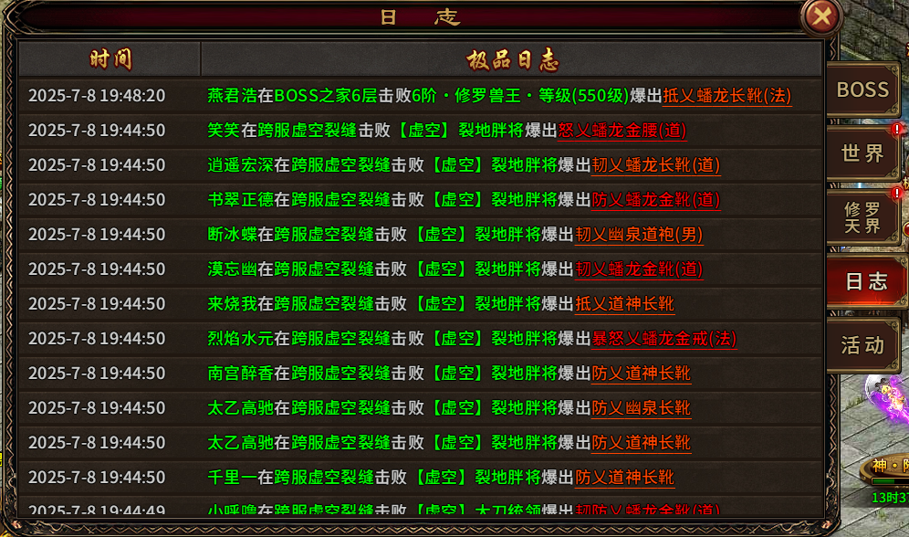
 |  |  |  | ▶ | 记录掉落极品道具的时间：年/月/日/时/分/秒
 |  |  |  | ▶ | 日志信息
 |  |  |  |  | 范围，记录在野外首领，个人首领，生肖首领掉落的极品道具
 |  |  |  |  | 日志格式：cccc在vvvv击败bbbbbb爆出nnnnn
 |  |  |  |  | 一共4个数据

 |  |  |  |  | ccc：玩家名称
 |  |  |  |  | vvv：场景名称
 |  |  |  |  | bbbbb：怪物名称
 |  |  |  |  | nnnn：道具名称

道具购买界面【当前为示例】

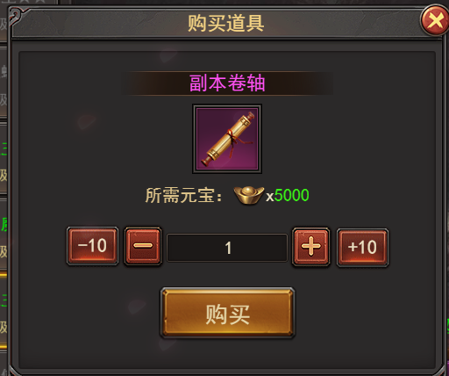

游戏内右框界面【当前为示例】

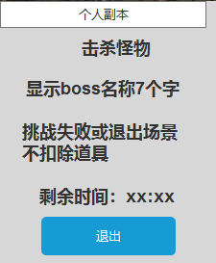

游戏内胜利界面【当前为示例】

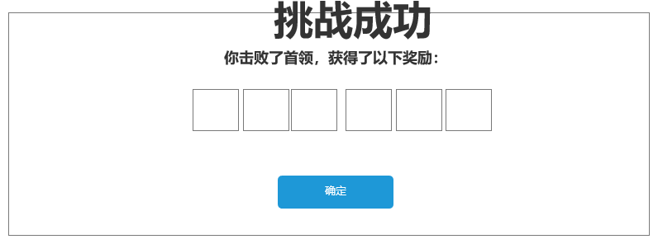

游戏内失败界面【当前为示例】
 |  |  |  | 挑战失败弹出提示，点击对应按钮，则跳转到对应的界面

参考界面
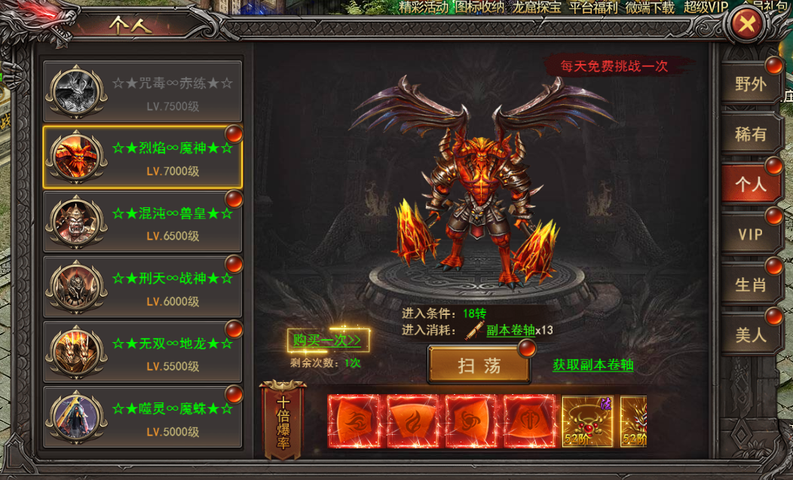
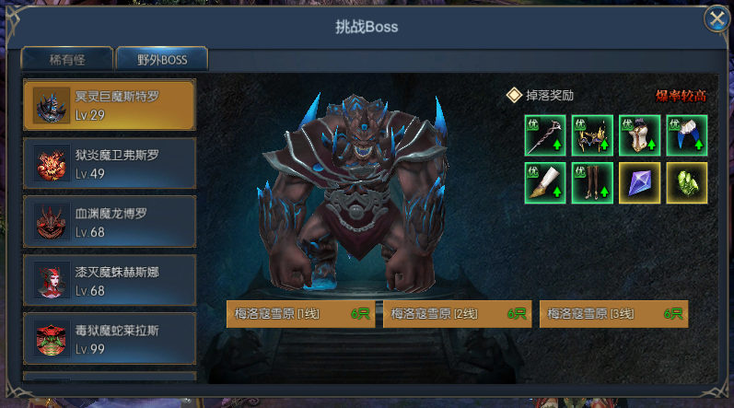
参考图

 | 参考游戏—37王者之心2
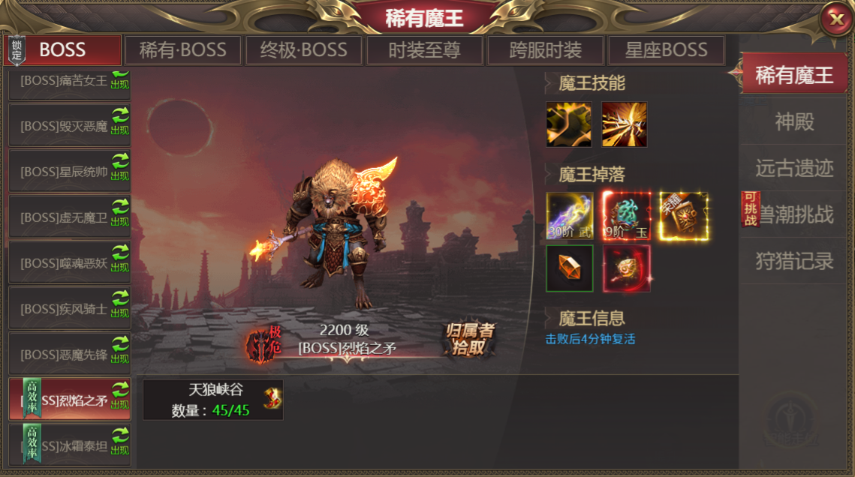

 |  | 圣装主界面

美需
其他美术需求

 | 序号 | 类型 | 对应界面 | 内容 | 功能需求 | 策划建议 | 美术资源定稿 存档路径（美术填写） | 参考图
 | 1 | ICON | 生肖卷轴 | 道具图标 | 一个进入生肖副本的道具图标 |  |  | 
 | 2 | ICON | 个人卷轴 | 道具图标 | 一个进入个人副本的道具图标 |  |  | 

